Tabelle1
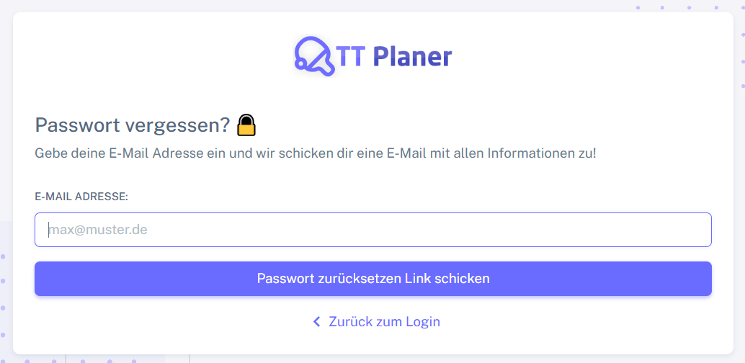
Chromium | Web | xpath=//*[@class='app-brand-link gap-2'] | xpath=//*[@class='alert alert-danger border-left-danger alert-dismissible fade show'] | xpath=//*[@class='alert alert-danger border-left-danger alert-dismissible fade show']/ul/li | xpath=//*[@class='alert alert-danger border-left-danger alert-dismissible fade show']/button | id=email | text=Passwort zurücksetzen Link schicken | text=Zurück zum Login | Action
Pixel9Pro_API35 | Mobile | //android.view.View[@content-desc="TT-Planer"] |  |  |  | //android.widget.EditText[@resource-id="email"] | //android.widget.Button[@text="Passwort zurücksetzen Link schicken"] | //android.widget.TextView[@text="Zurück zum Login"] | Action
Record / Control | Modus | lnkTTPlaner | altFehler | lisFehler | butAlertSchliessen | txtEmailAdresse | butPasswortReset | lnkZurueckZumLogin | Action
Check defaults | <CHK> |  |  |  |  |  |  |  | <NOP>
Fehler Pflichtfeld Emailadresse | <CHK> |  |  | E-Mail-Adresse muss ausgefüllt werden. |  |  |  |  | <NOP>
Fehler Keine gültige Emailadresse | <CHK> |  |  | E-Mail-Adresse muss eine gültige E-Mail-Adresse sein. |  |  |  |  | <NOP>
002_PasswordReset_002_BackToLogin | <SET> |  |  |  |  |  |  | X | <NOP>

